المؤشرات الكلية

سوق العراق للاوراق المالية
جلسة الثلاثاء 2026/2/24 |  |  |  | تقرير أسعار الأسهم المتداولة لسوق العراق للأوراق المالية
الجلسة (36)
الاسهم المتداولة المدرجة و OTC |  |  | 1,157,204,755 |  |  | قيمة الأسهم المتداولة المدرجة و OTC |  | 623,189,317 |  |  | صفقات الشركات المدرجة وOTC | 752
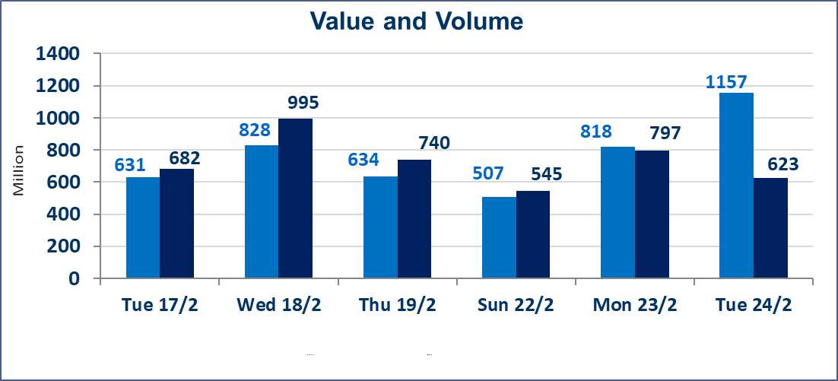
المؤشر60 ISX اليوم | 962.57 |  | نقطة |  |  | المؤشر15 ISX اليوم | 1234.78 | نقطة
المؤشر 60 ISX السابق | 965.58 |  | نقطة |  |  | المؤشر 15 ISX السابق | 1245.93 | نقطة
نسبة التغير | -0.31 |  | % |  |  | نسبة التغير | -0.89 | %
عدد النقاط | -3.01 |  | نقطة |  |  | عدد النقاط | -11.15 | نقطة

الشركات المدرجة | 104 | OTC | 14 | 118 |  | الشركات غير المتداولة المدرجة | 34 | OTC | 13 | 47
الشركات المتداولة | 60 | OTC | 1 | 61 |  | الشركات المرتفعة |  |  | 12
شركات الهيئة العامة |  |  |  | 0 |  | الشركات المنخفضة |  |  | 18
الموقوفة بقرار من هيأة الأوراق المالية |  |  |  | 10
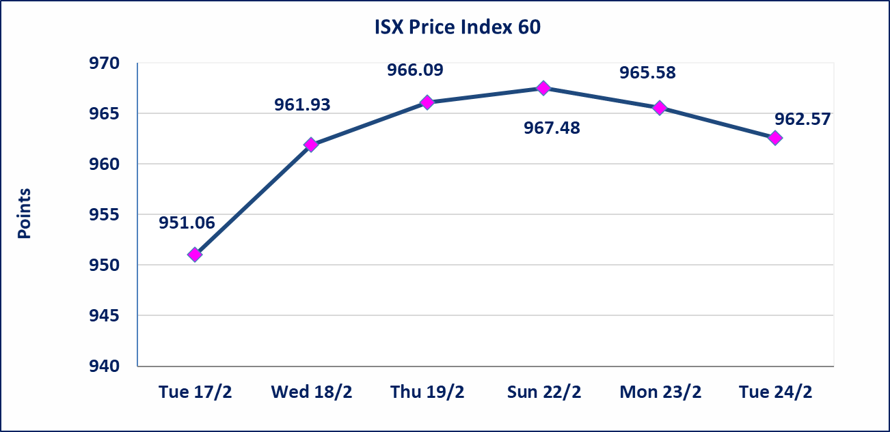
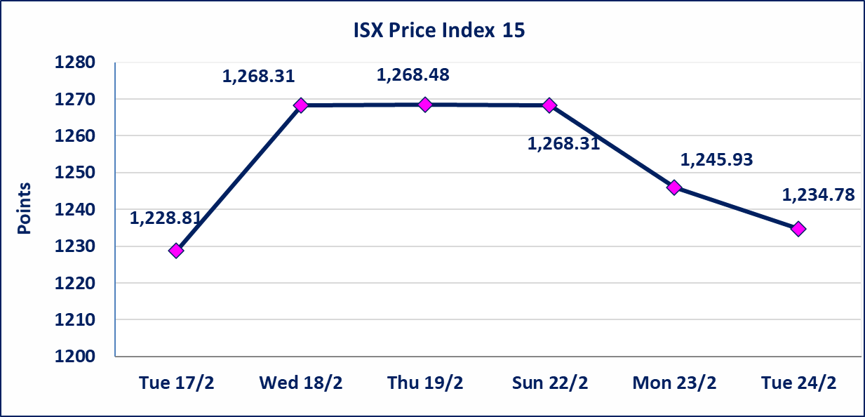

الصناعات الالكترونية (IELI) | أرسل سوق العراق للاوراق المالية كتاب إلى شركة الصناعات الالكترونية للافصاح عن اهم الاحداث الجوهرية التي أدت إلى انخفاض سعر السهم لجلستين بكامل حدود نسبة التغير لجسلتي 2/23 و 2026/2/24.
مصرف ايلاف الاسلامي (BELF) | أرسل سوق العراق للاوراق المالية كتاب إلى شركة مصرف ايلاف الاسلامي للافصاح عن اهم الاحداث الجوهرية التي أدت إلى ارتفاع سعر السهم لجلستين بكامل حدود نسبة التغير لجسلتي 2/23 و 2026/2/24.
الحد الأعلى والادنى للتغير في السعر | نسبة التغير في المنصة النظامية (15%)، نسبة التغير في المنصة الثانية (20%)، نسبة التغير في المنصة الثالثة (5%) إرتفاعاً وإنخفاضاً من سعر الاغلاق السابق.
Web site : www.isx-iq.net E-mail : info-isx@isx-iq.net |  |  |  |  | 07834000034 - 07711211522 : ص . ب :3607 العلوية الهاتف |  |  |  |  |  | بغداد /الكرادة/ قرب المسرح الوطني /مجاور مصرف الخليج التجاري

نسبة التغير
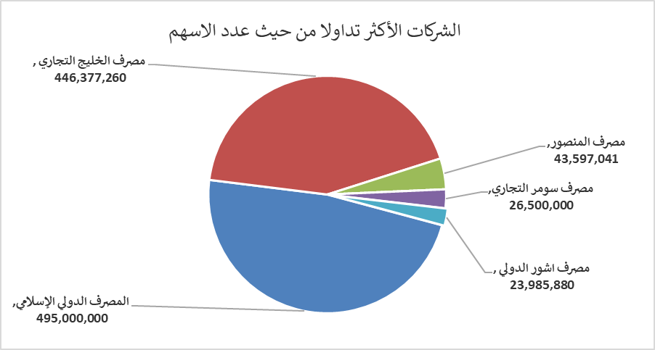
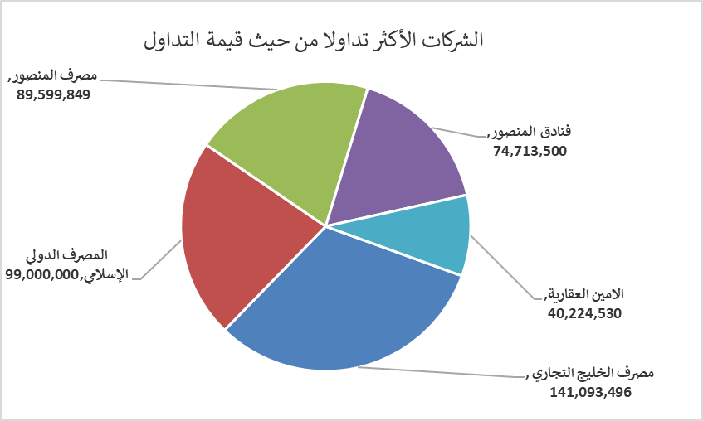
الشركات الأكثر ارتفاعاً وانخفاضاً

نسبة التغير لاسعار الاغلاق الاكثر ارتفاعاً |  |  |  | نسبة التغير لاسعار الاغلاق الاكثر انخفاضاً
اسم الشركة | اغلاق | التغير(%) | الاسهم المتداولة | اسم الشركة | اغلاق | التغير (%) | الاسهم المتداولة
الحمراء للتامين | 2.850 | 15.38 | 200,000 | مصرف الموصل للاستثمار | 0.120 | -7.69 | 1,310,000
النخبة للمقاولات العامة | 0.690 | 15.00 | 5,000 | الشرق الاوسط للاسماك | 6.000 | -6.98 | 1,271
مصرف ايلاف الاسلامي | 0.260 | 13.04 | 11,000 | انتاج الالبسة الجاهزة | 2.150 | -6.52 | 441,776
مصرف الوطني الاسلامي | 0.700 | 7.69 | 5,000 | مصرف الطيف الاسلامي | 0.700 | -5.41 | 260,224
بابل للانتاج الحيواني والنباتي | 7.000 | 7.69 | 94,816 | الهلال الصناعية | 1.520 | -5.00 | 849,265

الشركات الاكثر نشاطا حسب الاسهم المتداولة (حجم التداول) |  |  |  | الشركات الاكثر نشاطا حسب القيمة المتداولة
اسم الشركة | اغلاق | التغير(%) | الاسهم المتداولة | اسم الشركة | اغلاق | التغير (%) | القيمة المتداولة
المصرف الدولي الإسلامي | 0.200 | 0.00 | 495,000,000 | مصرف الخليج التجاري | 0.320 | -3.03 | 141,093,496
مصرف الخليج التجاري | 0.320 | -3.03 | 446,377,260 | المصرف الدولي الإسلامي | 0.200 | 0.00 | 99,000,000
مصرف المنصور | 2.060 | 0.49 | 43,597,041 | مصرف المنصور | 2.060 | 0.49 | 89,599,849
مصرف سومر التجاري | 0.140 | 0.00 | 26,500,000 | فنادق المنصور | 45.000 | 0.00 | 74,713,500
مصرف اشور الدولي | 0.240 | 0.00 | 23,985,880 | الامين العقارية | 1.780 | 1.71 | 40,224,530

